Plan
Kids' Athletics - Plan organisant les ateliers
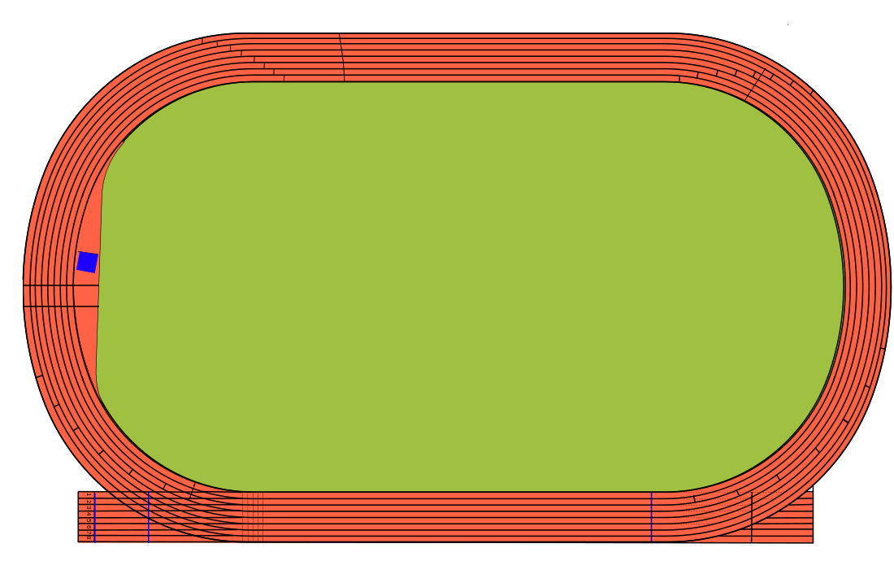

1

8

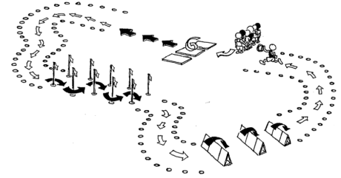
2

7

5 et 9
3

6
4

On peut organiser ce Kids'Athletics sur un demi-terrain de foot, mais pour plus de lisibilité, il est présenté ici sur le terrain entier.
Légende: | 1 = Grenouille | 4 = Cibles | 7 = Slalom
 | 2 = Navettes | 5 = Formule 1 | 8 = Rotation / Genoux
 | 3 = Petits pas | 6 = Croix/Corde/TS balisé | 9 = Formule 1

